Portada

Prestaciones de la
Seguridad Social
Enero - Marzo 2020

Índice
Índice

Prestaciones


Total Prestación
114,538

Primer Progenitor | 55,404
Segundo Progenitor | 59,134

Procesos por CC.AA
PRESTACIÓN DE NACIMIENTO Y CUIDADO DE MENOR (1)
ENERO-MARZO 2020 (2)
NUMERO DE PROCESOS POR CC.AA

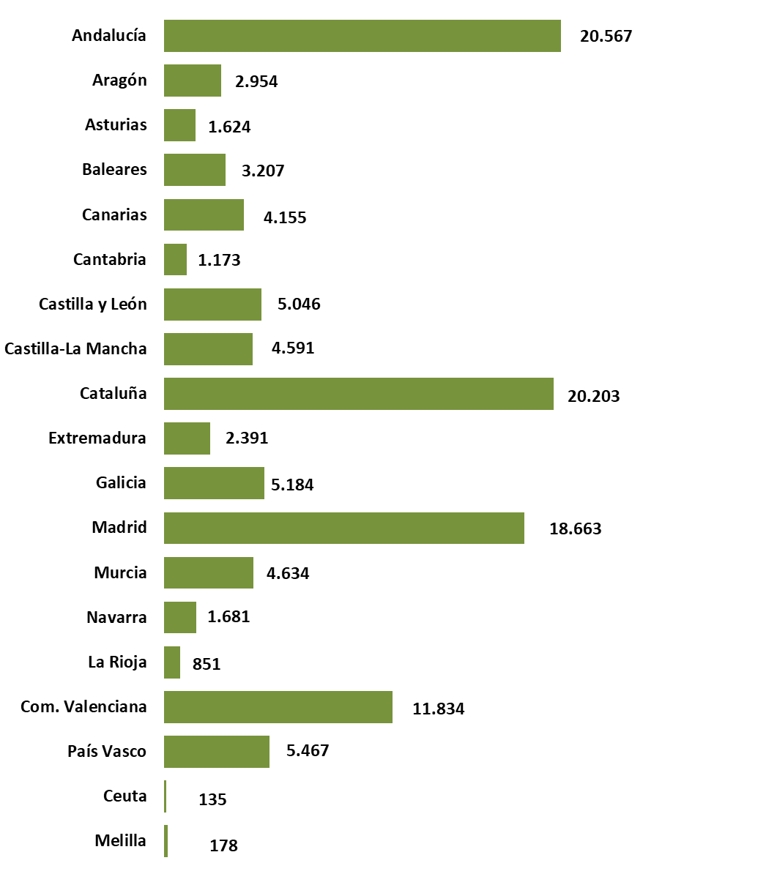

 | TOTAL | 114,538

(1) Solo prestaciones reconocidas por el INSS sin ISM.
(2) Número de expedientes estimados, no se recoge el número de perceptores ya que al poder fraccionar los periodos de disfrute de la prestación el número de perceptores se incrementa cada vez que la misma prestación se reactiva.

Excedencias


Número de Excedencias
14,016

Mujeres | 12,284
Hombres | 1,732

